QR Codes
QR Codes

Caixas
Conteúdo | Código | Peça | QR Code
Peça A |  3A6G7 |  | 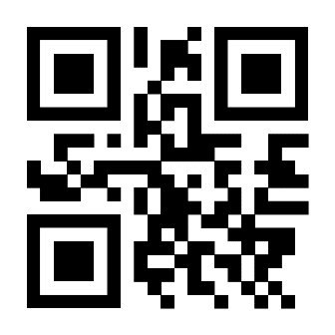
Peça B | Q89J7 |  | 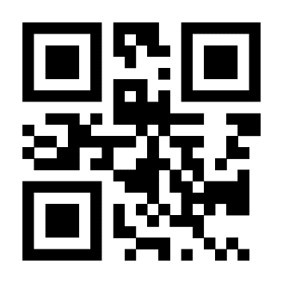
Peça C | C588Q |  | 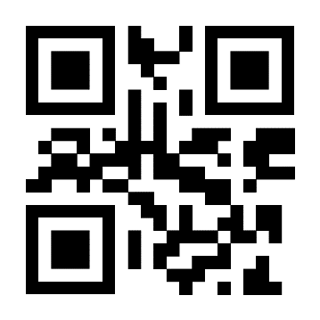
Peça D | V926W |  | 
Peça E | T46P6 |  | 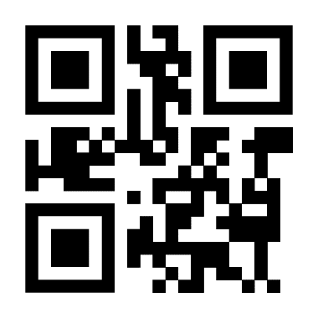
Peça F | 26H52 |  | 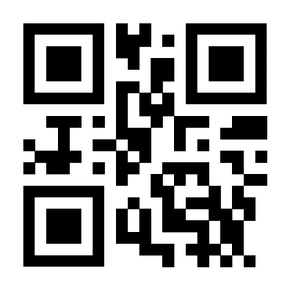
Peça G | 398FJ |  | 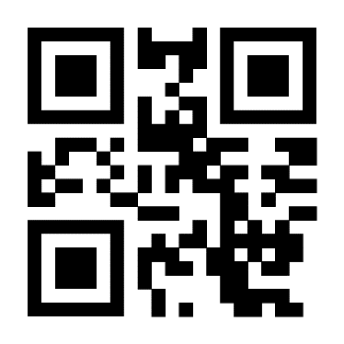
Peça H | W3467 |  | 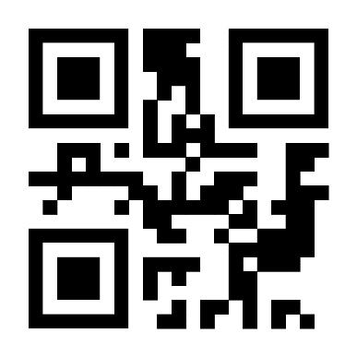
Peça I | 3J26P |  | 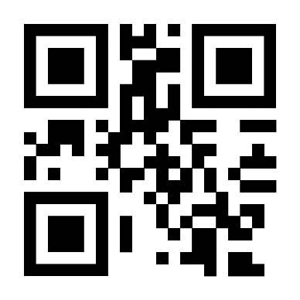
Peça J | 2JZ55 |  | 